箱唛扫码
Factory name (工厂名称)
PO. Number(订单号) | 22948-W
Style Code.(款号) | 7700-557-800
Product Code.(产品编号) | RECYCLE CARE LABEL RECYCLE COMPONENT LABEL | Carton No.(箱号):
Inner Packages(包装方式） | 1000pcs/ bundle | 1/2
SIZE/qty (尺码/数量)
Carton Dimension（箱规） | 30*40*50 | Country of Origin：
Gross Weight（毛重） | 11.2kg | Made In China
Net Weight（净重） | 10.8kg
Remark（备注）

Factory name (工厂名称)
PO. Number(订单号) | 22948-W
Style Code.(款号) | 7700-557-712
Product Code.(产品编号) | RECYCLE CARE LABEL RECYCLE COMPONENT LABEL | Carton No.(箱号):
Inner Packages(包装方式） | 1000pcs/ bundle | 2/2
SIZE/qty (尺码/数量) | 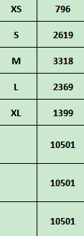
Carton Dimension（箱规） | 20*30*40 | Country of Origin：
Gross Weight（毛重） | 8.1kg | Made In China
Net Weight（净重） | 7.7kg
Remark（备注）

07700557712014
07700557712021
07700557712038
07700557712045
07700557712052
07700557800018
07700557800025
07700557800032
07700557800049
07700557800056

